Wykresy - sprzedaż
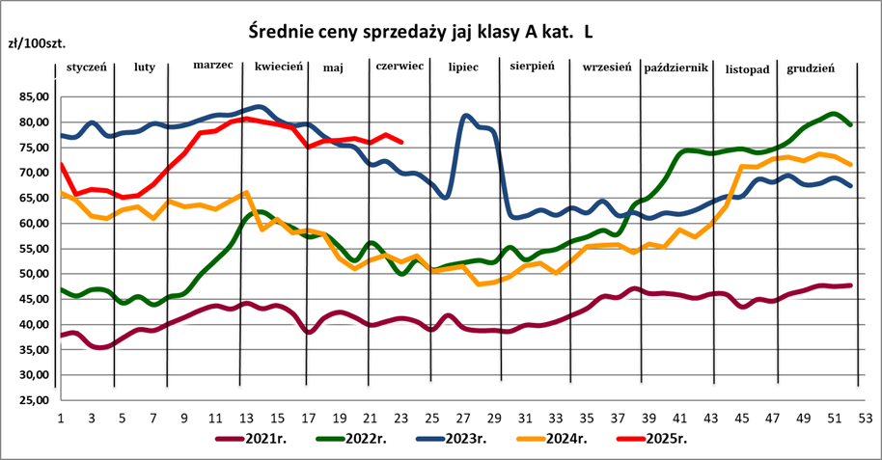
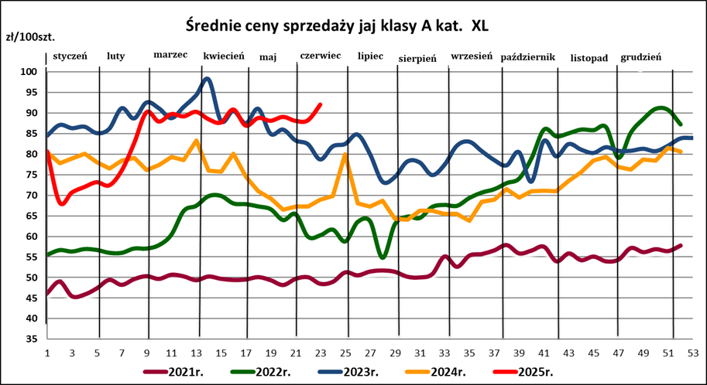
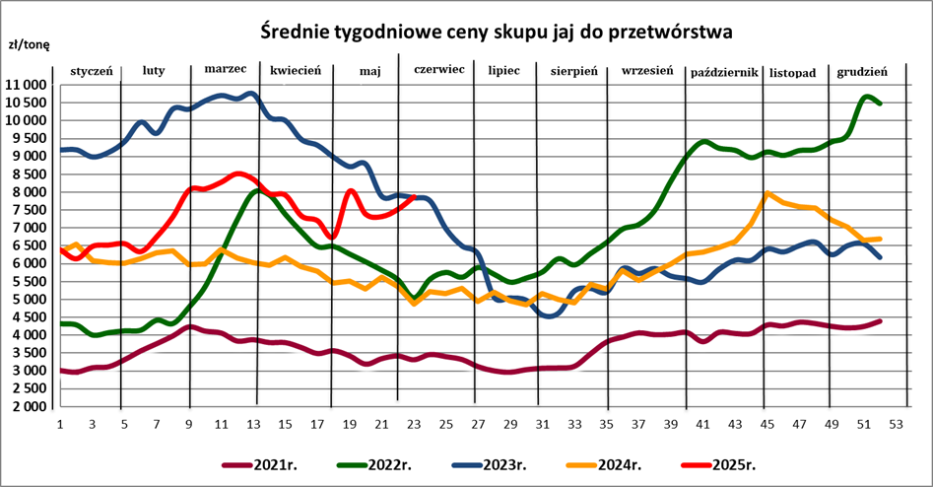

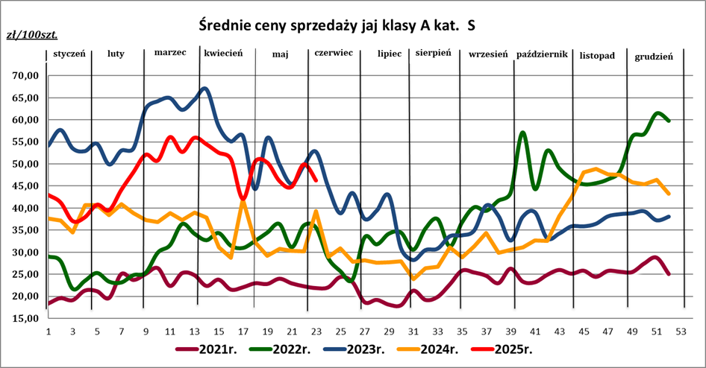
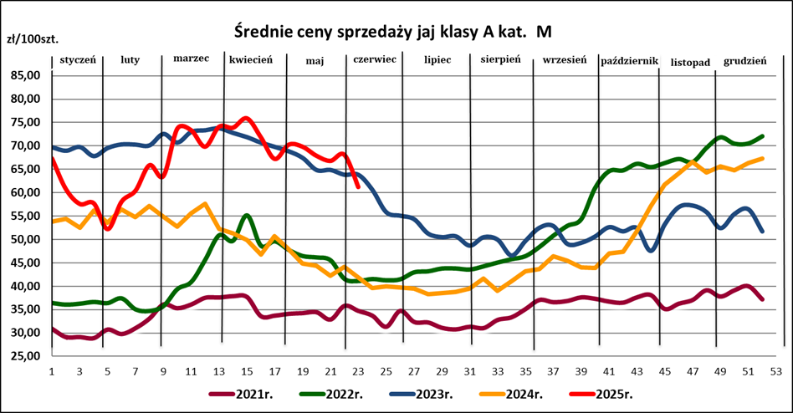

Wykresy_sieci handlowe
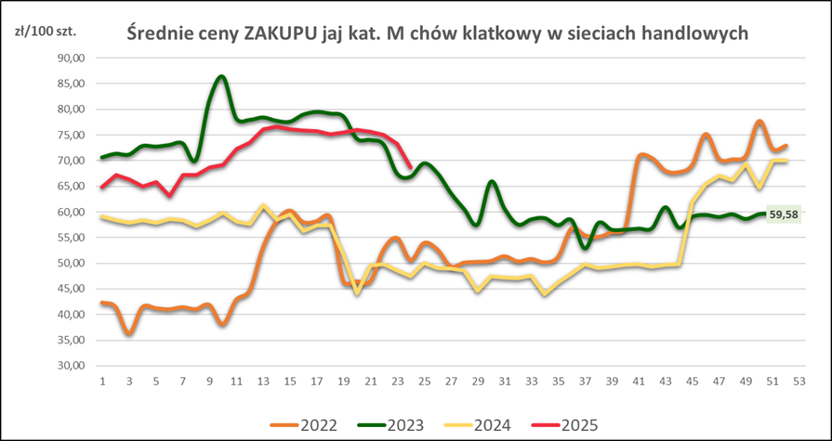
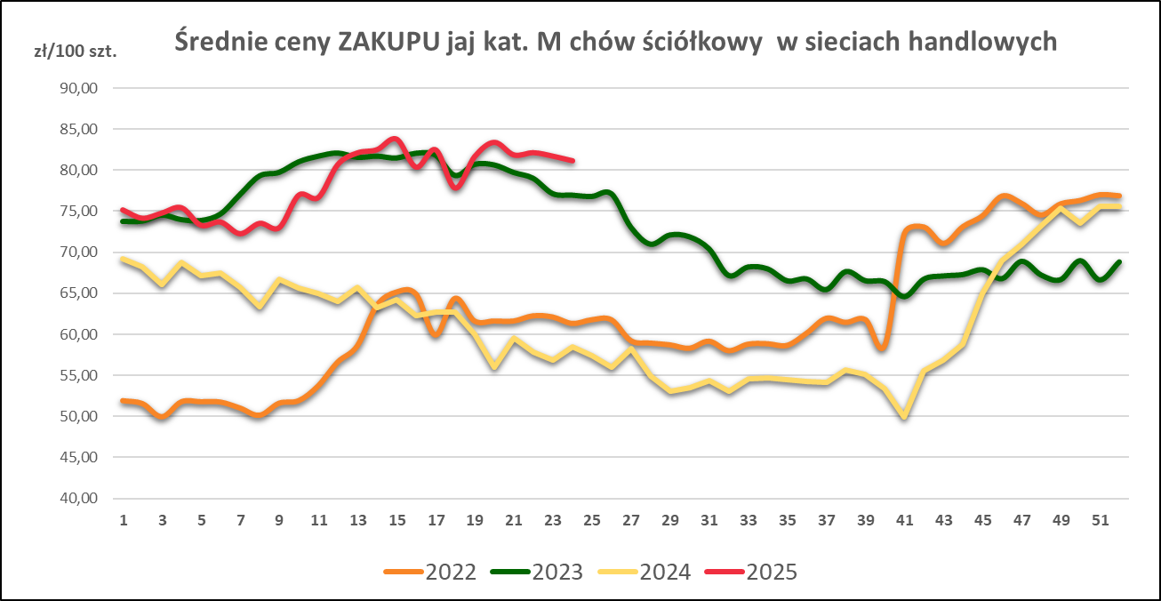

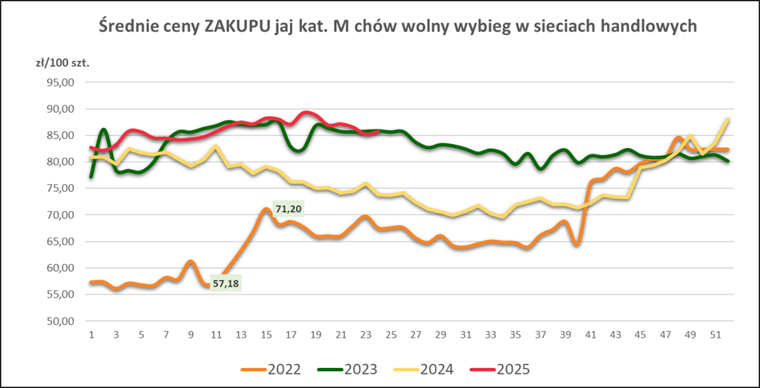
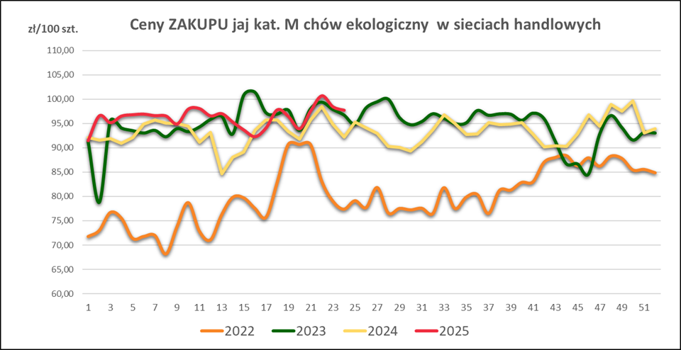

Wykres UE
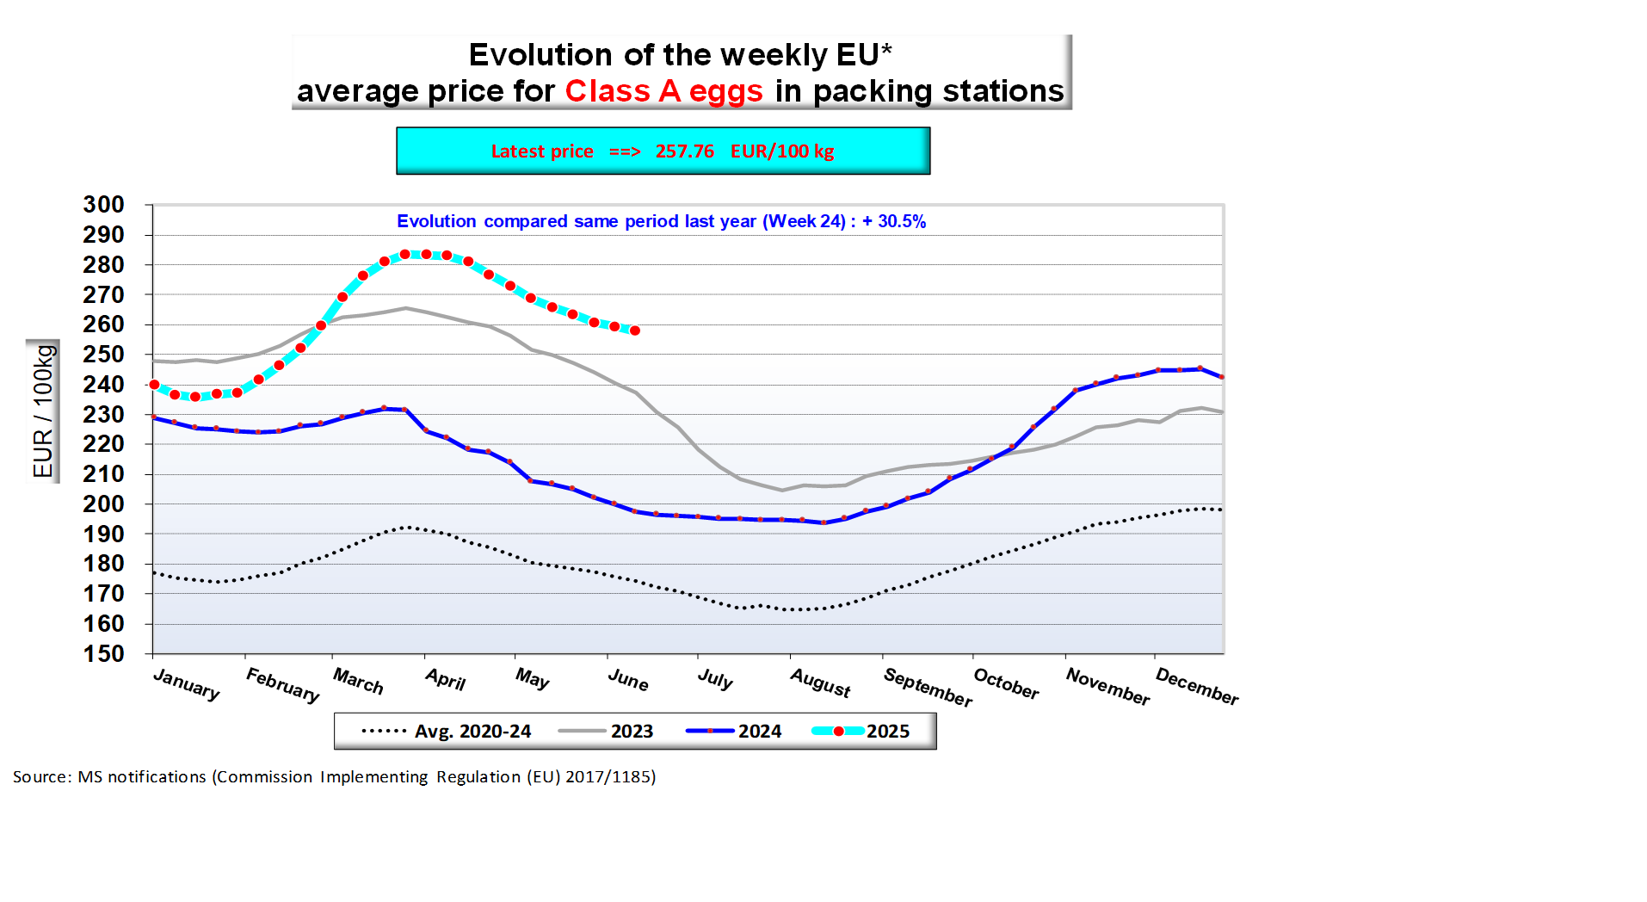
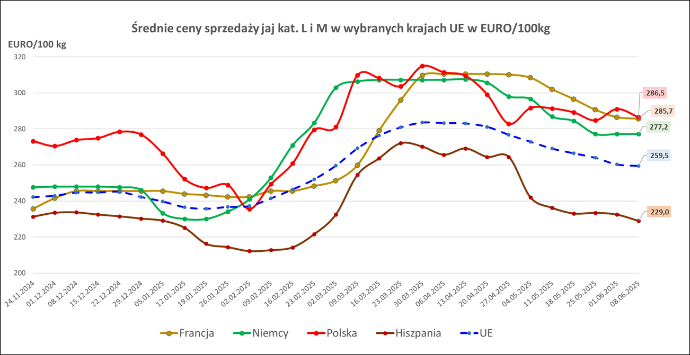

Śred_rocz_cen_UE
Price evolution by MS(Last 5 years)
 | 2020 | 2021 | 2022 | 2023 | 2024
BE | 108.12365385 | 118.19307692 | 193.42956923 | 224.41288462 | 205.37807692
BG | 107.63469231 | 107.47608654 | 166.98782308 | 409.78788462 | 376.85377358
CZ | 105.83698654 | 112.79310577 | 155.58116154 | 203.42210577 | 179.73358491
DK | 169.93566731 | 169.582725
DE | 116.97730769 | 113.75923077 | 178.84522308 | 238.185 | 226.58037736
EE | 137.07269231 | 131.97942308 | 186.12726923 | 222.03230769 | 229.99470588
IE | 150.07192308 | 144.16769231 | 170.99586154 | 230.69901961 | 229.97603774
EL | 138.44692308 | 141.61076923 | 188.63024615 | 236.50865385 | 255.78207547
ES | 91.682692308 | 95.378076923 | 149.92563846 | 215.98923077 | 193.5454717
FR | 120.50365385 | 125.29038462 | 200.49894615 | 237.70519231 | 221.44962264
HR | 136.58506731 | 140.63038077 | 202.65164615 | 281.45673077 | 246.13943396
IT | 184.55057692 | 177.73134615 | 233.09380769 | 264.07604651 | 246.98611111
CY | 160.18 | 160.21269231 | 171.69479231 | 172.59156863 | 172.89622642
LV | 118.08134615 | 120.68230769 | 162.95568462 | 206.52423077 | 191.22169811
LT | 111.1875 | 106.00403846 | 138.64431538 | 188.60788462 | 162.85153846
HU | 126.53135385 | 129.49011538 | 188.39246923 | 249.8011 | 215.89636415
MT | 161.72557692 | 163.96846154 | 194.24936923 | 244.99884615 | 255.68615385
NL | 128.63461538 | 128.34615385 | 189.74935385 | 232.86538462 | 206.41509434
AT | 188.44730769 | 193.47865385 | 249.92276154 | 271.47096154 | 268.16584906
PL | 131.67473654 | 142.456925 | 192.5018 | 243.928972 | 216.50889412
PT | 116.86076923 | 122.53288462 | 187.76617692 | 242.46269231 | 221.87754717
RO | 98.885601923 | 106.49824423 | 142.25815385 | 196.076725 | 183.4668283
SI | 140.15365385 | 150.71461538 | 168.96884615 | 228.99961538 | 224.11320755
SK | 114.31519231 | 120.11615385 | 163.39383077 | 222.90173077 | 194.27566038
FI | 156.50307692 | 149.49634615 | 185.39737692 | 209.45615385 | 208.96358491
SE | 163.72082115 | 191.27521538 | 207.17514615 | 241.92753077 | 258.9266717
EU | 128.31414263 | 130.54180934 | 186.91598462 | 234.29199692 | 217.25816483
Annual Market Prices for Eggs (L&M) in the E.U.
€/100 KG
 | 2020 | 2021 | 2022 | 2023 | 2024 | 2024/2023
BE | 108.12 | 118.19 | 193.43 | 224.41 | 205.38 | - 8.5%
BG | 107.63 | 107.48 | 166.99 | 409.79 | 376.85 | - 8.0%
CZ | 105.84 | 112.79 | 155.58 | 203.42 | 179.73 | - 11.6%
DK | 169.94 | 169.58
DE | 116.98 | 113.76 | 178.85 | 238.18 | 226.58 | - 4.9%
EE | 137.07 | 131.98 | 186.13 | 222.03 | 229.99 | + 3.6%
IE | 150.07 | 144.17 | 171.00 | 230.70 | 229.98 | - 0.3%
EL | 138.45 | 141.61 | 188.63 | 236.51 | 255.78 | + 8.1%
ES | 91.68 | 95.38 | 149.93 | 215.99 | 193.55 | - 10.4%
FR | 120.50 | 125.29 | 200.50 | 237.71 | 221.45 | - 6.8%
HR | 136.59 | 140.63 | 202.65 | 281.46 | 246.14 | - 12.5%
IT | 184.55 | 177.73 | 233.09 | 264.08 | 246.99 | - 6.5%
CY | 160.18 | 160.21 | 171.69 | 172.59 | 172.90 | + 0.2%
LV | 118.08 | 120.68 | 162.96 | 206.52 | 191.22 | - 7.4%
LT | 111.19 | 106.00 | 138.64 | 188.61 | 162.85 | - 13.7%
HU | 126.53 | 129.49 | 188.39 | 249.80 | 215.90 | - 13.6%
MT | 161.73 | 163.97 | 194.25 | 245.00 | 255.69 | + 4.4%
NL | 128.63 | 128.35 | 189.75 | 232.87 | 206.42 | - 11.4%
AT | 188.45 | 193.48 | 249.92 | 271.47 | 268.17 | - 1.2%
PL | 131.67 | 142.46 | 192.50 | 243.93 | 216.51 | - 11.2%
PT | 116.86 | 122.53 | 187.77 | 242.46 | 221.88 | - 8.5%
RO | 98.89 | 106.50 | 142.26 | 196.08 | 183.47 | - 6.4%
SI | 140.15 | 150.71 | 168.97 | 229.00 | 224.11 | - 2.1%
SK | 114.32 | 120.12 | 163.39 | 222.90 | 194.28 | - 12.8%
FI | 156.50 | 149.50 | 185.40 | 209.46 | 208.96 | - 0.2%
SE | 163.72 | 191.28 | 207.18 | 241.93 | 258.93 | + 7.0%
EU | 128.31 | 130.54 | 186.92 | 234.29 | 217.26 | - 7.3%

Miesięczne 2020-2025
Średnia, miesięczna cena sprzedaży jaj spożywczych w zakładach pakowania jaj - chów klatkowy [zł/100 szt.]

KAT. XL
 | styczeń | luty | marzec | kwiecień | maj | czerwiec | lipiec | sierpień | wrzesień | październik | listopad | grudzień
2025 | 70.87 | 79.68 | 89.30 | 88.55
2024 | 79.03 | 77.64 | 79.64 | 77.32 | 67.59 | 73.55 | 66.47 | 64.70 | 69.57 | 72.58 | 77.54 | 79.74
2023 | 86.19 | 87.95 | 91.54 | 91.05 | 84.73 | 82.04 | 76.28 | 78.41 | 79.31 | 79.00 | 81.05 | 82.30
2022 | 56.38 | 56.41 | 61.15 | 69.18 | 65.68 | 60.78 | 63.79 | 67.14 | 72.27 | 83.52 | 84.56 | 88.54
2021 | 46.66 | 48.55 | 49.96 | 49.89 | 49.27 | 49.86 | 51.03 | 52.45 | 56.27 | 55.72 | 54.35 | 56.78
2020 | 45.49 | 44.64 | 44.65 | 46.74 | 46.11 | 45.73 | 45.88 | 46.24 | 45.34 | 46.86 | 45.89 | 46.61

KAT. L
 | styczeń | luty | marzec | kwiecień | maj | czerwiec | lipiec | sierpień | wrzesień | październik | listopad | grudzień
2025 | 66.24 | 69.38 | 79.19 | 78.50
2024 | 62.88 | 63.01 | 64.23 | 59.09 | 52.69 | 51.77 | 49.95 | 52.41 | 55.39 | 58.84 | 72.13 | 73.06
2023 | 77.97 | 78.78 | 81.49 | 80.98 | 74.15 | 68.32 | 62.56 | 62.15 | 62.18 | 62.12 | 67.38 | 67.97
2022 | 46.46 | 44.80 | 53.52 | 60.06 | 55.43 | 51.68 | 53.40 | 55.11 | 61.08 | 72.61 | 74.79 | 78.92
2021 | 37.02 | 38.78 | 43.26 | 42.37 | 41.47 | 40.71 | 39.52 | 40.70 | 45.46 | 45.82 | 44.90 | 47.14
2020 | 40.54 | 40.32 | 39.57 | 39.57 | 38.22 | 38.37 | 37.42 | 37.56 | 37.02 | 37.78 | 37.48 | 36.91

KAT. M
 | styczeń | luty | marzec | kwiecień | maj | czerwiec | lipiec | sierpień | wrzesień | październik | listopad | grudzień
2025 | 57.25 | 62.49 | 72.11 | 72.46
2024 | 53.94 | 55.80 | 53.42 | 48.86 | 43.68 | 40.21 | 38.80 | 40.98 | 44.77 | 49.76 | 63.89 | 65.64
2023 | 69.05 | 70.10 | 72.61 | 71.72 | 65.84 | 68.32 | 51.66 | 49.04 | 50.88 | 51.72 | 52.91 | 53.97
2022 | 36.33 | 35.96 | 42.82 | 50.92 | 46.38 | 41.40 | 34.07 | 45.01 | 51.41 | 64.06 | 66.98 | 71.80
2021 | 29.37 | 31.35 | 36.73 | 35.38 | 34.08 | 33.87 | 32.14 | 32.24 | 36.72 | 37.01 | 36.75 | 38.68
2020 | 35.91 | 35.17 | 33.47 | 32.65 | 29.88 | 32.41 | 29.61 | 29.30 | 28.11 | 29.14 | 30.68 | 29.31

KAT. S
 | styczeń | luty | marzec | kwiecień | maj | czerwiec | lipiec | sierpień | wrzesień | październik | listopad | grudzień
2025 | 38.64 | 46.22 | 55.03 | 49.07
2024 | 37.40 | 38.77 | 38.27 | 32.43 | 30.03 | 30.06 | 26.83 | 28.60 | 30.84 | 35.12 | 47.98 | 45.76
2023 | 52.61 | 64.10 | 59.52 | 48.91 | 43.78 | 36.37 | 30.96 | 35.93 | 36.34 | 37.32 | 37.31 | 38.57
2022 | 24.20 | 23.87 | 30.66 | 32.40 | 33.03 | 28.37 | 34.07 | 34.41 | 40.95 | 53.66 | 46.67 | 56.19
Średnie miesięczne ceny sprzedaży JAJ KLASY L (wg MRiRW)
 | 1 | 1 | 1
Średnie ceny skupu jaj
41.40 | 1 | 1 | 1
40.38
48.17
55.49
50.91
46.54
48.47
50.06
56.25
58.86
70.89
75.36
Średnie miesięczne ceny sprzedaży JAJ KLASY M (wg MRiRW)
 | 1 | 1 | 1
Średnie miesięczne ceny sprzedaży JAJ KLASY S (wg MRiRW)
35.91 | 1 | 1 | 1
35.17
33.47
32.65
29.88
32.41
29.61
29.30
28.11
29.14
30.68
29.31
2021 | 19.38 | 22.04 | 24.21 | 22.11 | 23.14 | 22.69 | 18.97 | 20.61 | 24.99 | 24.21 | 25.26 | 26.33
2020 | 24.52 | 22.61 | 26.24 | 20.71 | 20.63 | 20.09 | 20.01 | 16.87 | 18.69 | 21.00 | 17.60 | 17.64

Średnie miesięczne ceny sprzedaży JAJ KLASY L (wg MRiRW)
styczeń | 1 | 1 | 1
luty
marzec
kwiecień
maj
czerwiec
lipiec
sierpień
wrzesień
październik
listopad
grudzień
Średnie ceny skupu jaj
styczeń | 1 | 1 | 1
luty
marzec
kwiecień
maj
czerwiec
lipiec
sierpień
wrzesień
październik
listopad
grudzień
Średnie miesięczne ceny sprzedaży JAJ KLASY M (wg MRiRW)
styczeń | 1 | 1 | 1
luty
marzec
kwiecień
maj
czerwiec
lipiec
sierpień
wrzesień
październik
listopad
grudzień
Średnie miesięczne ceny sprzedaży JAJ KLASY S (wg MRiRW)
styczeń | 1 | 1 | 1
luty
marzec
kwiecień
maj
czerwiec
lipiec
sierpień
wrzesień
październik
listopad
grudzień
Średnia kategorii L i M zł/100szt.
 | styczeń | luty | marzec | kwiecień | maj | czerwiec | lipiec | sierpień | wrzesień | październik | listopad | grudzień
2025 | 61.75 | 65.94 | 75.65 | 75.48
2024 | 58.41 | 59.41 | 58.83 | 53.98 | 48.19 | 45.99 | 44.38 | 46.69 | 55.08 | 54.30 | 68.01 | 69.35
2023 | 72.36 | 72.53 | 74.53 | 73.76 | 70.00 | 63.12 | 57.11 | 55.60 | 56.53 | 56.92 | 60.15 | 60.97
2022 | 41.40 | 40.38 | 48.17 | 55.49 | 50.91 | 46.54 | 48.47 | 50.06 | 56.25 | 58.86 | 70.89 | 75.36
2021 | 33.20 | 35.07 | 40.00 | 38.88 | 37.78 | 35.87 | 35.83 | 36.47 | 45.46 | 42.48 | 40.83 | 42.91
2020 | 37.58 | 37.04 | 34.94 | 34.77 | 31.70 | 34.68 | 37.42 | 31.48 | 36.72 | 31.89 | 31.70 | 31.29

Średnie miesięczne ceny sprzedaży jaj
24.52 | 1 | 1 | 1
22.61
26.24
20.71
20.63
20.09
20.01
16.87
18.69
21.00
17.60
17.64
Średnia miesięczna cena skupu jaj w zakładach przetwórczych [zł/tonę]
 | styczeń | luty | marzec | kwiecień | maj | czerwiec | lipiec | sierpień | wrzesień | październik | listopad | grudzień
2025 | 6435 | 7102 | 8303 | 7473
2024 | 6200 | 6271 | 6155 | 5958 | 5459 | 5162 | 5010 | 5150 | 5711 | 6519 | 7716 | 6942
2023 | 9120 | 9909 | 10535 | 9714 | 8523 | 7245 | 5351 | 5016 | 5782 | 5829 | 6396 | 6381
2022 | 4164 | 4251 | 6551 | 7152 | 6144 | 5536 | 5257 | 6149 | 7440 | 9197 | 9091 | 9404
2021 | 3035 | 3655 | 4034 | 3669 | 3369 | 3380 | 3088 | 3182 | 3973 | 4003 | 4249 | 4276
2020 | 3536 | 3955 | 3890 | 3430 | 3358 | 3256 | 3123 | 3000 | 3109 | 3034 | 3070 | 2925
Średnie miesięczne ceny sprzedaży jaj
styczeń | 1 | 1 | 1
luty
marzec
kwiecień
maj
czerwiec
lipiec
sierpień
wrzesień
październik
listopad
grudzień

Struktura sprzedaży_2020-2024
Udział poszczególnych systemów chowu jaj w sprzedaży jaj ogółem (%) w latach 2020–2024 (wg ZSRIR)

Tabela zawiera dane o udziale % poszczególnych systemów chowu w całej sprzedaży jaj z zakładów pakowania - liczony wg liczby sztuk jaj
System chowu | 2020r. | 2021r. | 2022r. | 2023r. | 2024r.
klatkowy | 77% | 60% | 45% | 41% | 42%
ściółkowy | 12% | 25% | 36% | 37% | 37%
wolny wybieg | 9% | 13% | 17% | 18% | 18%
ekologiczny | 2% | 2% | 2% | 3% | 3%

Struktura sprzedaży_kat.wagowe
Udział poszczególnych kategorii wagowych w różnych systemach chowu jaj w sprzedaży jaj ogółem (%) w latach 2020–2024 (wg ZSRIR)

Tabela zawiera dane o udziale % poszczególnych kategorii wagowych wg systemów chowu w całej sprzedaży jaj z zakładów pakowania - liczony wg liczby sztuk jaj
System chowu | 2020r. | 2021r. | 2022r. | 2023r. | 2024r.
klatkowy
XL | 2% | 2% | 3% | 3% | 3%
L | 27% | 31% | 29% | 27% | 28%
M | 68% | 65% | 65% | 66% | 66%
S | 3% | 2% | 3% | 3% | 3%
ściółkowy
XL | 0% | 0% | 0% | 0% | 0%
L | 30% | 26% | 28% | 34% | 36%
M | 70% | 73% | 71% | 65% | 64%
S | 0% | 0% | 0% | 0% | 0%
wolny wybieg
XL |  | 0% | 0% | 0% | 0%
L | 55% | 45% | 37% | 36% | 35%
M | 45% | 54% | 63% | 63% | 64%
S |  | 0% | 0% | 0% | 0%
ekologiczny
XL |  | 0% | 0% | 0% | 0%
L | 2% | 4% | 4% | 4% | 5%
M | 98% | 95% | 96% | 96% | 95%
S |  | 0% | 0% | 0% | 0%

